1011-2 CE
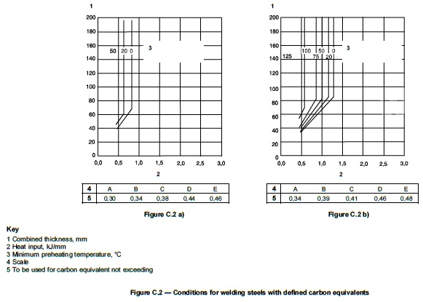
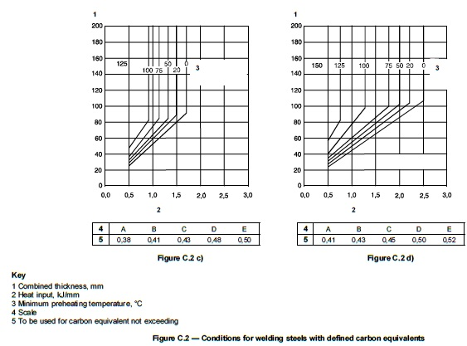
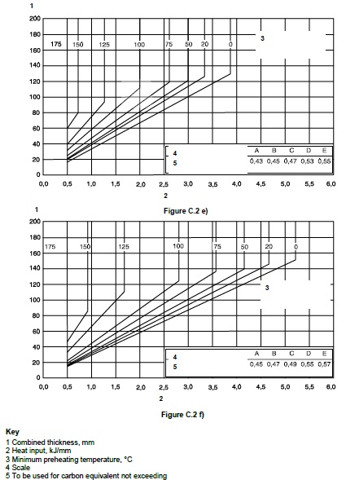
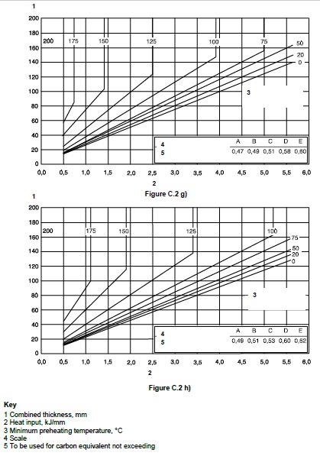
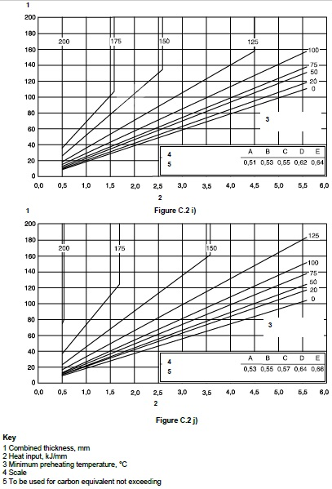

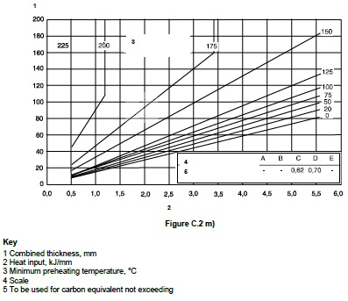
CE = C + Mn/6 + (Cr + Mo + V)/5 + (Ni + Cu)/15

CE | 0.52 | %

Element | Iznos [%]
C | 0.22
Mn | 1.6
Cr | 0
Mo | 0
V | 0
Ni | 0
Cu | 0.55
 |  |  | Materijal i kvaliteta | Kemijski sastav
Materijal | CE [%] |  |  | C | Mn | Cr | Mo | V | Ni | Cu
S235JR | 0,44 - 0,47 |  | S235JR | 0,17 - 0,20 | 1.4 | 0 | 0 | 0 | 0 | 0.55
S235J2+N | 0.44 |  | S235J2+N | 0.17 | 1.4 | 0 | 0 | 0 | 0 | 0.55
S275JR | 0,50 - 0,51 |  | S275JR | 0,21 - 0,22 | 1.5 | 0 | 0 | 0 | 0 | 0.55
S275J2+N | 0.47 |  | S275J2+N | 0.18 | 1.5 | 0 | 0 | 0 | 0 | 0.55
S275NL | 0,36 - 0,53 |  | S275NL | 0.16 | 0,5 -1,5 | 0.3 | 0.1 | 0 | 0 | 0.55
S355N | 0,52 - 0,65 |  | S355N | 0.2 | 0,9 - 1,65 | 0.3 | 0.1 | 0.12 | 0.5 | 0.55
S355NL | 0,50 - 0,63 |  | S355NL | 0.18 | 0,9 - 1,65 | 0.3 | 0.1 | 0.12 | 0.5 | 0.55
S355J2+N | 0,50 - 0,52 |  | S355J2+N | 0,2 - 0,22 | 1.6 | 0 | 0 | 0 | 0 | 0.55
S355J2H | 0,47 - 0,53 |  | S355J2H | 0.22 | 1.6 | 0 | 0 | 0 | 0 | 0
S355MC | ≤0,41 |  | S355MC | 0.12 | 1.5 | 0 | 0 | 0.2 | 0 | 0
S690QL | 1.11 |  | S690QL | 0.2 | 1.7 | 1.5 | 0.7 | 0.12 | 2 | 0.5
S700 | 0.61 |  | S700 | 0.12 | 2.1 | 0 | 0.5 | 0.2 | 0 | 0

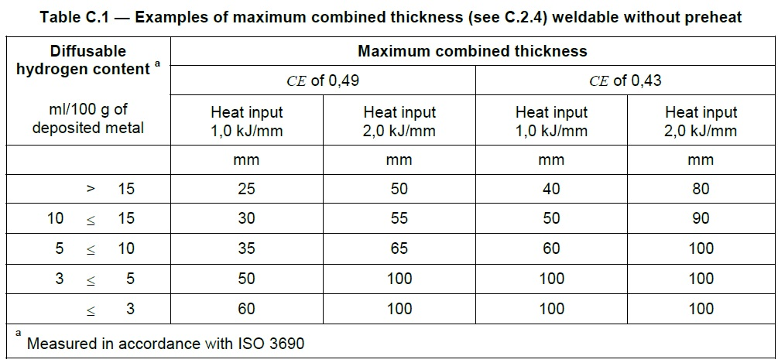

1. ODABRATI SKALU UDJELA VODIKA U DODATNOM MATERIJALU
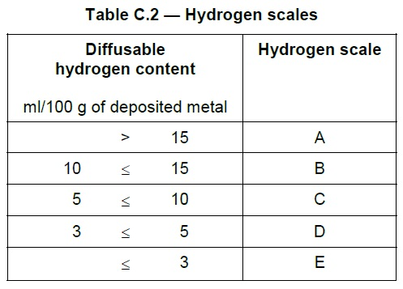

2. IZRAČUNATI KOMBINIRANU DEBLJINU MATERIJALA
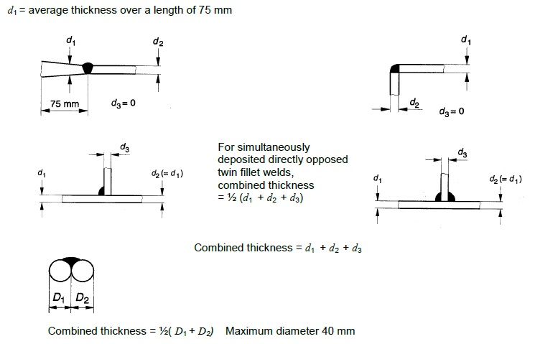

* NAPOMENA: Za kutne zavare sa obje strane D = 1/2 (d1 + d2 + d3)

Debljina | [mm] |  | D = d1 + d2 |  |  | Formula za sučeone zavare
d1 | 15 |  | D | 85 | mm
d2 | 70
d3 | 70 |  | D = d1 + d2 + d3 |  |  | Formula za jednostrane kutne zavare
 |  |  | D | 155 | mm

 |  |  | D = 1/2 (d1 + d2 + d3) |  |  | Formula za dvostrane kutne zavare
 |  |  | D | 77.5 | mm

AWS
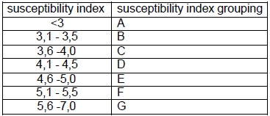
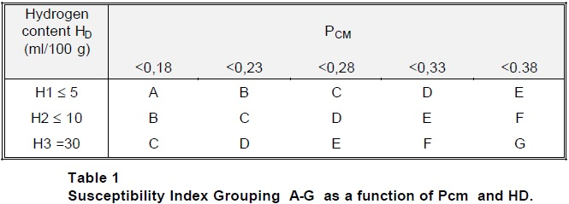
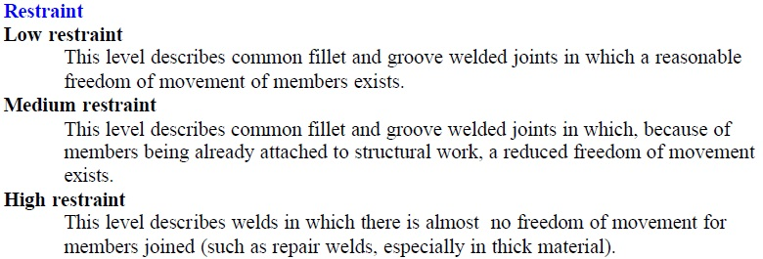
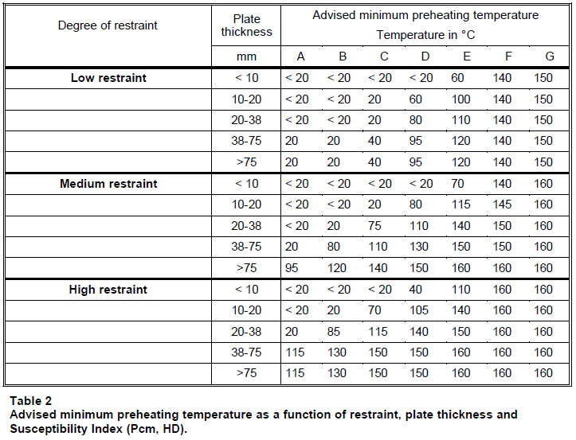
Pcm = C + Si/30 + (Mn+Cr+Cu)/20 + Ni/60 + Mo/15 + V/10 + 5xB

Pcm | 0.31583333333 | %

Element | Iznos [%]
C | 0.2
Mn | 1.4
Cr | 0
Mo | 0
V | 0
Ni | 0
Cu | 0.55
Si | 0.55
B | 0

Materijal i kvaliteta | Kemijski sastav
 | C | Mn | Cr | Mo | V | Ni | Cu | Si | B
S235JR | 0,17 - 0,20 | 1.4 | 0 | 0 | 0 | 0 | 0.55 | 0 | 0
S235J2+N | 0.17 | 1.4 | 0 | 0 | 0 | 0 | 0.55 | 0 | 0
S275JR | 0,21 - 0,22 | 1.5 | 0 | 0 | 0 | 0 | 0.55 | 0 | 0
S275J2+N | 0.18 | 1.5 | 0 | 0 | 0 | 0 | 0.55 | 0 | 0
S275NL | 0.16 | 0,5 -1,5 | 0.3 | 0.1 | 0 | 0 | 0.55 | 0.4 | 0
S355N | 0.2 | 0,9 - 1,65 | 0.3 | 0.1 | 0.12 | 0.5 | 0.55 | 0.5 | 0
S355NL | 0.18 | 0,9 - 1,65 | 0.3 | 0.1 | 0.12 | 0.5 | 0.55 | 0.5 | 0
S355J2+N | 0,2 - 0,22 | 1.6 | 0 | 0 | 0 | 0 | 0.55 | 0.55 | 0
S355J2H | 0.22 | 1.6 | 0 | 0 | 0 | 0 | 0 | 0.55 | 0
S355MC | 0.12 | 1.5 | 0 | 0 | 0.2 | 0 | 0 | 0.5 | 0
S690QL | 0.2 | 1.7 | 1.5 | 0.7 | 0.12 | 2 | 0.5 | 0.8 | 0.005
S700 | 0.12 | 2.1 | 0 | 0.5 | 0.2 | 0 | 0 | 0.6 | 0.005

Vrsta dodatnog materijala za zavarivanje |  |  |  |  | Postupak zavarivanja | HD [ml/100g] | Udio H2

G4Si1 (Askaynak - AS SG3 Performance) |  |  |  |  | 135 | 3 - 5 | 3
T 42 2 P M1 2 H10 (ESAB - OK E71T-1) |  |  |  |  | 136 | 5 - 10
G 69 4 M Mn3Ni1CrMo ESAB - OK Aristorod 69 |  |  |  |  | 135 | 3 - 5

susceptibility index = 12 x Pcm + log10 HD

susceptibility indeks |  | 4.2671212547

